MEFS
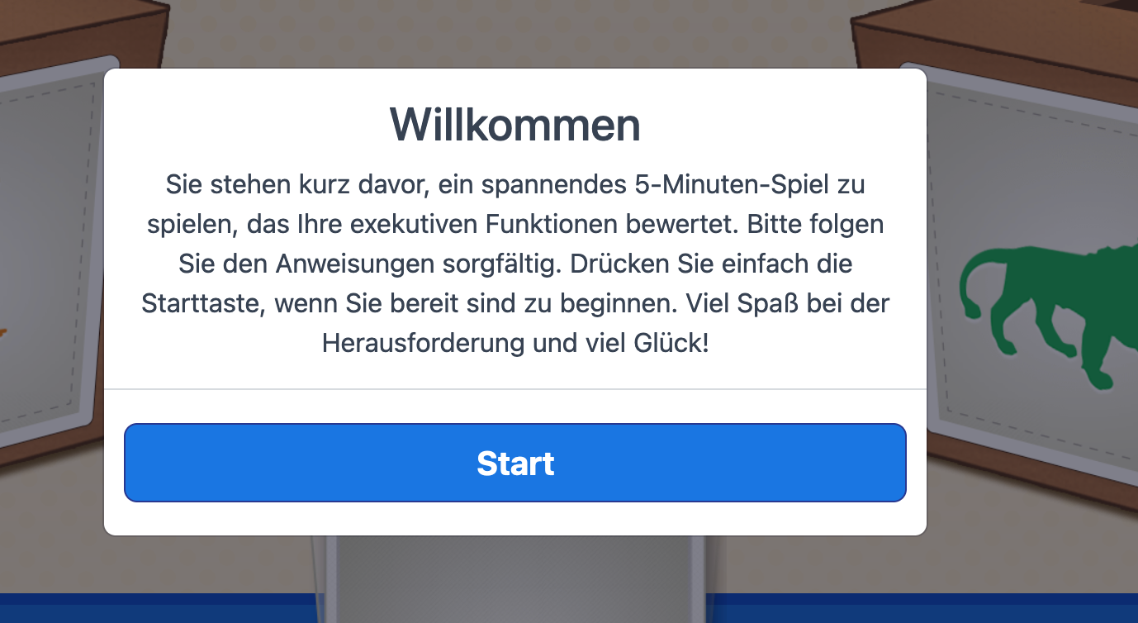
Initial translation | Translation Luise

Willkommen! Sie stehen kurz davor ein spannendes 5 Minuten Spiel zu spielen, das ihre exekutiven Funktionen bewertet. Bitte folgen Sie den Anweisungen sorgfältig. Drücken Sie einfach die Starttaste, wenn Sie bereit sind zu beginnen. Viel Spaß bei der Herausforderung und viel Glück! | "Gleich startet ein neues Spiel, in dem es darum geht, Tiere verschiedenen Boxen zuzuordnen. Höre genau zu und folge den Anweisungen, die gleich kommen. Wenn du bereit bist, drücke einfach die Starttaste. Viel Spaß !"

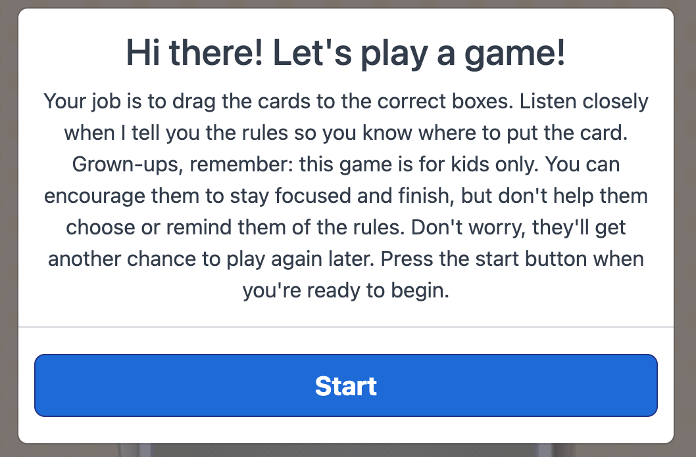

This is the first screen in the English which sounds different than the one you pasted above. | Hallo! Lass uns ein Spiel spielen. Deine Aufgabe ist es, die Karten, die du siehst, zu den richtigen Boxen zuzuordnen. Hör genau zu, wenn ich dir die Regeln für das Spiel erkläre, damit du weißt, wo die Karten hingehören. Für die Erwachsenen: Es ist wichtig, dass die Kinder dieses Spiel alleine spielen. Sie können die Kinder natürlich immer ermutigen weiterzuspielen und genau aufzupassen! Bitte helfen Sie aber nicht die Karten richtig zuzuordnen und wiederholen Sie auch nicht die Spielregeln, falls ihr Kind diese vergessen haben sollte. Keine Sorge, die Kinder können das Spiel später noch einmal spielen. Bitte drücken Sie auf Start, wenn es losgehen kann.

Schau dir diese Boxen an. Diese hat ein Orange Affe darauf und diese ein Grün Löwe. In diesem Spiel spielen wir manchmal das Formenspiel und manchmal das Farbenspiel. Es wird dir eine Karte zeigen und sagen, "Spiele das Formenspiel" oder " Spiele das Farbenspiel". | Schau dir diese Boxen an! Auf der einen Box ist ein orangener Affe und auf der anderen ein grüner Löwe. In diesem Spiel wird dir immer eine Karte gezeigt, und es wird gesagt, ob du das Farbenspiel oder das Formenspiel spielen sollst. Achte also genau darauf, welches Spiel du spielen sollst!

Wenn ich sage, "Spiele das Formenspiel", spielst du das Formenspiel. Im Formenspiel kommen alle Affen in die Affe-Box und alle Löwen in die Löwe-Box. | Wenn ich sage, "Spiele das Formenspiel", dann spielen wir das Formenspiel. Im Formenspiel kommen alle Affen in die Box mit dem Affen und alle Löwen in die Box mit dem Löwen.

Sieh mal, hier ist ein Löwe. Es kommt in die Löwe Box. | Sieh mal, hier ist ein Löwe. Er kommt also in die Box mit dem Löwen drauf.

Und hier ist eine Affe. Sie kommt in die Affe Box. | Und hier ist ein Affe. Er kommt in die Box mit dem Affen drauf.

Wenn ich sage, "Spiele das Farbenspiel", spielst du das Farbenspiel. Im Farbenspiel kommen alle Orange in die Orange-Box und alle Grün in die Grün-Box. | Wenn ich sage, "Spiele das Farbenspiel", dann spielen wir das Farbenspiel. Im Farbenspiel kommen alle orangenen Karten in die orangene Box und alle grünen Karten in die grüne Box.

Sieh mal, hier ist ein Grün. Es kommt in die Grün Box. | Sieh mal, hier ist eine grüne Karte. Sie kommt in die grüne Box.

Und hier ist eine Orange. Sie kommt in die Orange Box. | Und hier ist eine orangene Karte. Sie kommt in die orangene Box.

Jetzt bist du dran das Form Spiel zu spielen. (Tippe auf den + Button) | Jetzt bist du dran das Formenspiel zu spielen. (Tippe auf das Plus-Zeichen)

Kannst du diese Affe dort platzieren, wo sie hingehört? | Kannst du den Affen in die Box tun, in die er gehört?

Jetzt bist du dran das Farbe Spiel zu spielen. (Tippe auf den + Button) | Jetzt bist du dran das Farbenspiel zu spielen. (Tippe auf das Plus-Zeichen)

Kannst du diese orange dort platzieren, wo sie hingehört? | Kannst du die orangene Karte in die Box tun, in die sie gehört?

 | Okay, lass uns ein neues Spiel mit diesen Boxen spielen! In diesem Spiel siehst du manchmal eine Karte, die einen schwarzen Rand hat, so wie diese hier.

 | Wenn du eine Karte mit einem schwarzen Rand siehst, spielen wir das Farbenspiel. Denk dran, beim Farbenspiel kommen alle organgenen Karten in die organgene Box und alle grünen in die grüne Box. Diese Karte ist grün, also kommt sie in die grüne Box.

 | Aufgepasst! Wenn die Karten keinen schwarzen Rand haben, wie diese hier, dann spielen wir das Formenspiel. Denk dran, im Formenspiel kommen die Affen in die Box mit dem Affen drauf und die Löwen in die Box mit dem Löwen drauf. Auf dieser Karte ist ein Affe drauf, also kommt sie in die Box mit dem Affen.

 | Jetzt spielen wir ein anderes Spiel. Wenn du diesmal eine Karte mit einem Rand siehst, spielen wir nicht das Farbenspiel, sondern das Formenspiel. Denk dran, im Formenspiel kommen die Affen in die Box mit dem Affen drauf und die Löwen in die Box mit dem Löwen drauf. Wenn du eine Karte ohne schwarzen Rand siehst, spielen wir nicht das Formenspiel, sondern das Farbenspiel. Denk dran, beim Farbenspiel kommen alle organgenen Karten in die organgene Box und alle grünen in die grüne Box.

Oh Oh. Erinnere dich, im Farbe Spiel, wenn es Orange ist, dann kommt es in die Orange Box, aber wenn es Grün ist, kommt es in die Grün Box. | Oh, oh. Denk dran, im Farbenspiel kommen alle orangenen Karten in die orangene Box und alle grünen Karten in die grüne Box.

Wenn es ein Affe ist, dann kommt es in die Affe-Box, aber wenn es ein Löwe ist, dann kommt es in die Löwe-Box. | Wenn du einen Affen siehst kommt er in die Box mit dem Affen drauf und wenn du einen Löwen siehst, kommt er in die Box mit dem Löwen.

